상품제안서
오로라 16oz 홈카페시리얼글라스 450ml | 상품코드: S41734

 |  |  |  |  |  |  | 02-713-8555 | www.synergygift.co.kr
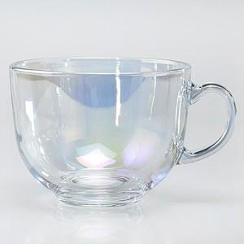

【상세/제작정보】 | <p><span style="font-size: 14pt;">※ 200개 미만 포장지포장 진행시 120,000원(VAT별도) 발생 됩니다.</span></p><p>&nbsp;</p><p><span style="font-size: 14pt;">※ 기본수량 미만 발주 진행시 별도 문의 바랍니다.</span></p><p><span style="font-size: 14pt;">※ 운임비 별도 발생 됩니다.</span></p>

【인쇄/포장옵션】 | 실크 / 포장불가능

【공급단가】 | 수량 | 100~ | 300~ | 1,000~ | 3,000~ | 5,000~
*VAT별도 | 단가 | 6,250원 | 5,950원 | 5,700원 | 5,600원 | 5,500원

【상품 URL】 | https://www.synergygift.co.kr:443/src/goods_detail.php?gdno=41734

